Màn_hình_đăng_nhập
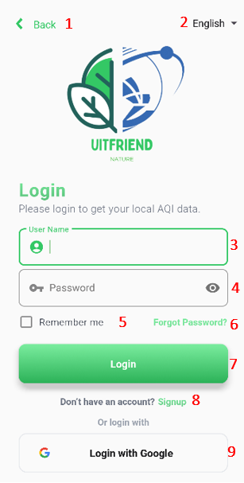
Number | Test Case | Test Case Description | Expected Result | Test Result | Note
1 | Giao diện đăng nhập | Giao diện đăng nhập có đầy đủ các trường thông tin cần thiết như username, password, remember, forgot password, login, continue with google, create account |  | OK
2 | Giao diện đăng nhập | Button “Login”, "Continue with Google" thay đổi màu khi click vào. |  | OK
3 | Giao diện đăng nhập | Placeholder Username, Password mờ hoặc xoá khi click vào Username, Password textbox |  | OK
4 | Giao diện đăng nhập | Placeholder Password khi nhập vào đều là kí tự đặc biệt * |  | OK
5 | Giao diện đăng nhập | Khi click Checkbox Remember hiện kí hiệu R. |  | OK
6 | Đăng nhập | Username = null và password = null | Hiển thị tin nhắn "Username or Password is invalid" | OK
7 | Đăng nhập | Username = null với password hợp lệ | Hiển thị tin nhắn "Username or Password is invalid" | OK
8 | Đăng nhập | Username có kí tự là chữ và số với password hợp lệ | Hiện màn hình chung và tin nhắn "Login success" | OK
9 | Đăng nhập | Username hợp lệ với password = null | Hiển thị tin nhắn "Username or Password is invalid" | OK
10 | Đăng nhập | Username hợp lệ với password sai | Hiển thị tin nhắn "Username or Password is wrong" | OK
11 | Đăng nhập | Username sai với password hợp lệ | Hiển thị tin nhắn "Username or Password is wrong"
12 | Đăng nhập | Username và password hợp lệ và đúng | Hiện màn hình chung và tin nhắn "Login success" | OK
13 | Đăng nhập | Icon "eye" khi click vào thì placeholder hiện thị mật khẩu đã nhập. | Hiển thị placeholder password là kí tự đã nhập | OK
14 | Đăng nhập | Icon "not eye" khi click vào thì placeholder hiển thị ký tự * | Hiển thị placeholder password là kí tự * | OK
15 | Đăng nhập | Khi click button "Forgot Password" thì mở màn hình quên mật khẩu | Hiển thị màn hình Forgot Password | OK
16 | Đăng nhập | Khi click button "Connect With Google" thì mở màn hình đăng nhập Gmail | Hiển thị màn hình con đăng nhập Gmail | Warning | Hiển thị thành công nhưng đăng nhập gmail không thành công
17 | Đăng nhập | Khi click button "Create" mở màn hình đăng ký | Hiển thị màn hình Create Account | OK
18 | Đăng nhập | Click checkbox Remember và có click "login" | Hiển thị username và password có sẵn trên placeholder | OK
19 | Đăng nhập | Sau khi login, thoát ứng dụng và mở ứng dụng lại sau 1 giờ | Hiển thị màn hình chính | OK

Màn_hình_đăng_ký
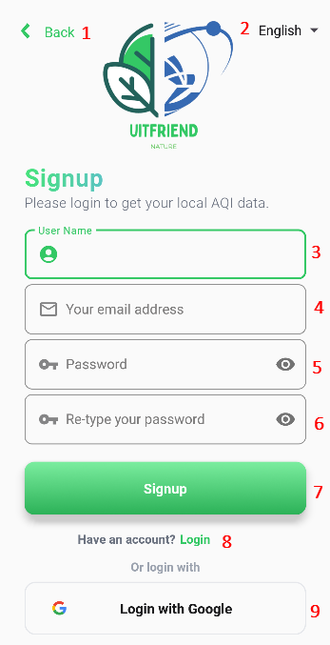
Number | Test Case | Test Case Description | Expected Result | Test Result | Note
1 | Giao diện đăng ký | Giao diện đăng nhập có đầy đủ các trường thông tin cần thiết như username, email, password, confirm password, register |  | OK
2 | Giao diện đăng ký | Icon "eye" khi click vào thì placeholder hiện thị mật khẩu đã nhập. |  | OK
3 | Giao diện đăng ký | Icon "not eye" khi click vào thì placeholder hiển thị ký tự * |  | OK
4 | Giao diện đăng ký | Button “Register” thay đổi màu khi click vào. |  | OK
5 | Giao diện đăng ký | Placeholder Password, Confirm Password khi nhập vào đều là kí tự đặc biệt * |  | OK
6 | Đăng ký | Username nhập 2 ký tự |  | OK
7 | Đăng ký | Username nhập 10 ký tự |  | OK
8 | Đăng ký | Username = null | Hiển thị tin nhắn "Username cannot be empty" | OK
9 | Đăng ký | Password = null | Hiển thị tin nhắn "Password cannot be empty" | OK
10 | Đăng ký | Confirm Password = null | Hiển thị tin nhắn "Confirm Password cannot be empty" | OK
11 | Đăng ký | Khi click button "Register" thành công | Hiển thị màn hình đăng nhập và tin nhắn "Register success" | OK

Màn_hình_chính
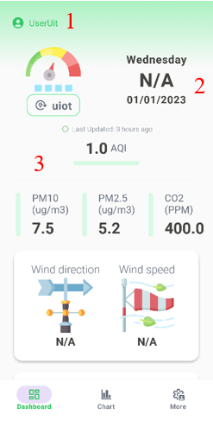
Number | Test Case | Test Case Description | Expected Result | Test Result | Note
1 | Giao diện màn hình chính | Giao diện đăng nhập có đầy đủ các trường thông tin cần thiết như tên user, trạng thái thời tiết, ngày trong tuần, nhiệt độ, thời gian mặt trời mọc, thời gian mặt trời lặn và dữ liệu chật lượng không khí. |  | OK
2 | Giao diện màn hình chính | Dữ liệu chất lượng không khí có thể tương tác kéo và thả |  | OK
3 | Giao diện màn hình chính | Trạng thái thời tiết, Khí hậu và Dữ liệu chất lượng không khí được cập nhật mỗi 3 giờ |  | OK
4 | Giao diện màn hình chính | Ngày trong tuần thay đổi khi qua ngày |  | OK
5 | Giao diện màn hình chính | Hiển thị tốc độ gió |  | BUG | Không hiển thị
6 | Giao diện màn hình chính | Hiển thị hướng gió |  | BUG | Không hiển thị

Màn_hình_bản_đồ
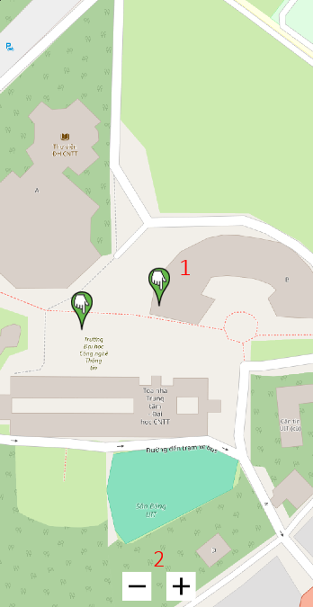
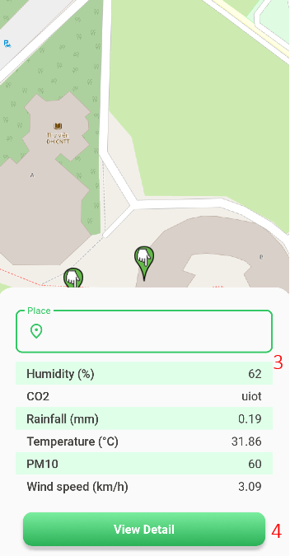
Number | Test Case | Test Case Description | Expected Result | Test Result | Note
1 | Giao diện màn hình bản đồ | Giao diện đăng nhập có đầy đủ các trường thông tin cần thiết như bản đồ, các đánh dấu địa điểm thể hiện thông tin không khí. |  | OK
2 | Giao diện màn hình bản đồ | Click vào các đánh dấu địa điểm hiện thông tin dữ liệu chất lượng không khí |  | OK
3 | Giao diện màn hình bản đồ | Click button "View" thì mở màn hình thông tin của địa điểm đó. |  | OK
4

Màn_hình_biểu_đồ
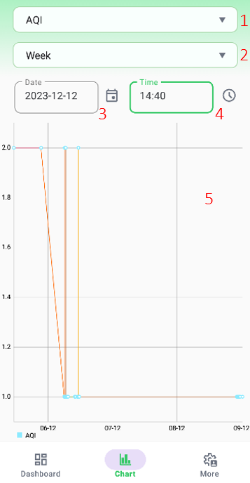
Number | Test Case | Test Case Description | Expected Result | Test Result | Note
1 | Giao diện màn hình bản đồ | Giao diện đăng nhập có đầy đủ các trường thông tin cần thiết như thanh chọn từng chất lượng không khí và biểu đồ thể hiện chỉ số trong 1 tháng |  | OK
2 | Giao diện màn hình bản đồ | Click chọn từng chất lượng không khi trên thanh bar |  | OK
3 | Giao diện màn hình bản đồ | Tương tác kéo thả với biểu đồ |  | OK

Màn_hình_chỉnh_sửa
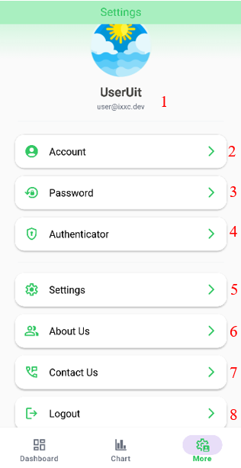
Number | Test Case | Test Case Description | Expected Result | Test Result | Note
1 | Giao diện màn hình chỉnh sửa | Giao diện đăng nhập có đầy đủ các trường thông tin cần thiết như Account, password, sign out |  | OK
2 | Giao diện màn hình chỉnh sửa | Khi click button "Account" thì mở màn hình thông tin người dùng |  | OK
3 | Giao diện màn hình chỉnh sửa | Khi click button "Password" thì mở màn hình đổi mật khẩu |  | OK
4 | Giao diện màn hình chỉnh sửa | Khi click button "Sign Out" thì thoát tài khoản hiện tại và hiện màn hình login |  | OK

Màn_hình_thông_tin_người_dùng
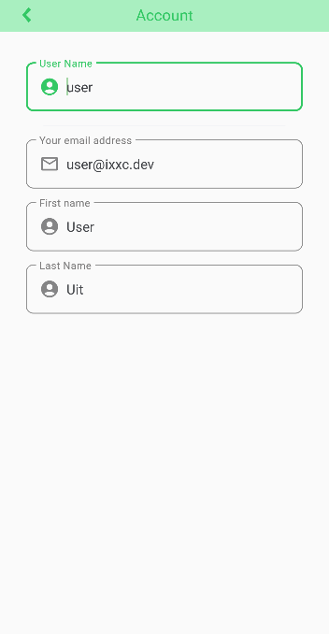
Number | Test Case | Test Case Description | Expected Result | Test Result | Note
1 | Giao diện màn hình thông tin người dùng | Giao diện đăng nhập có đầy đủ các trường thông tin cần thiết như username, email, first name, last name. |  | OK
2 | Giao diện màn hình thông tin người dùng | Khi mới đăng ký tài khoản để trống ô biệt danh, first name, last name |  | OK
3 | Giao diện màn hình thông tin người dùng | Placeholder Email hiển thị email đã đăng ký |  | OK
4 | Giao diện màn hình thông tin người dùng | Placehoder biệt danh, first name, last name có ký hiệu đặc biệt |  | OK
6
7
8
10

Màn_hình_quên_mật_khẩu
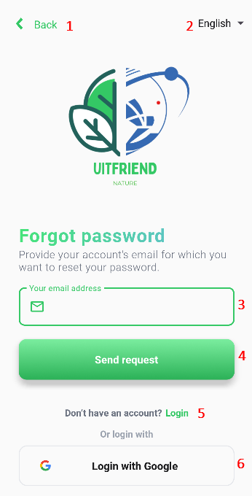
Number | Test Case | Test Case Description | Expected Result | Test Result | Note
1 | Giao diện màn hình bản đồ | Giao diện đăng nhập có đầy đủ các trường thông tin cần thiết như email, send code. |  | OK
2
3
4
5

